상품제안서
모던라이프 애니텀블러 350ml (이중진공)보온.보냉, 최고급텀블러 | 상품코드: S23885

 |  |  |  |  |  |  | 02-713-8555 | www.synergygift.co.kr
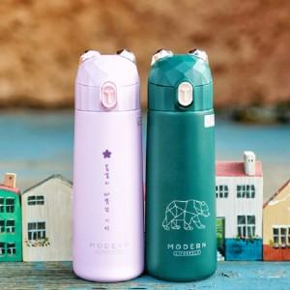

【상세/제작정보】

【인쇄/포장옵션】 | 실크, 레이저 / 포장지포장

【공급단가】 | 수량 | 100~ | 300~ | 500~ | 1,000~ | 3,000~
*VAT별도 | 단가 | 8,500원 | 8,190원 | 7,870원 | 7,560원 | 7,370원

【상품 URL】 | https://synergygift.co.kr:443/src/goods_detail.php?gdno=23885

